8-Form debit note(thong tin)
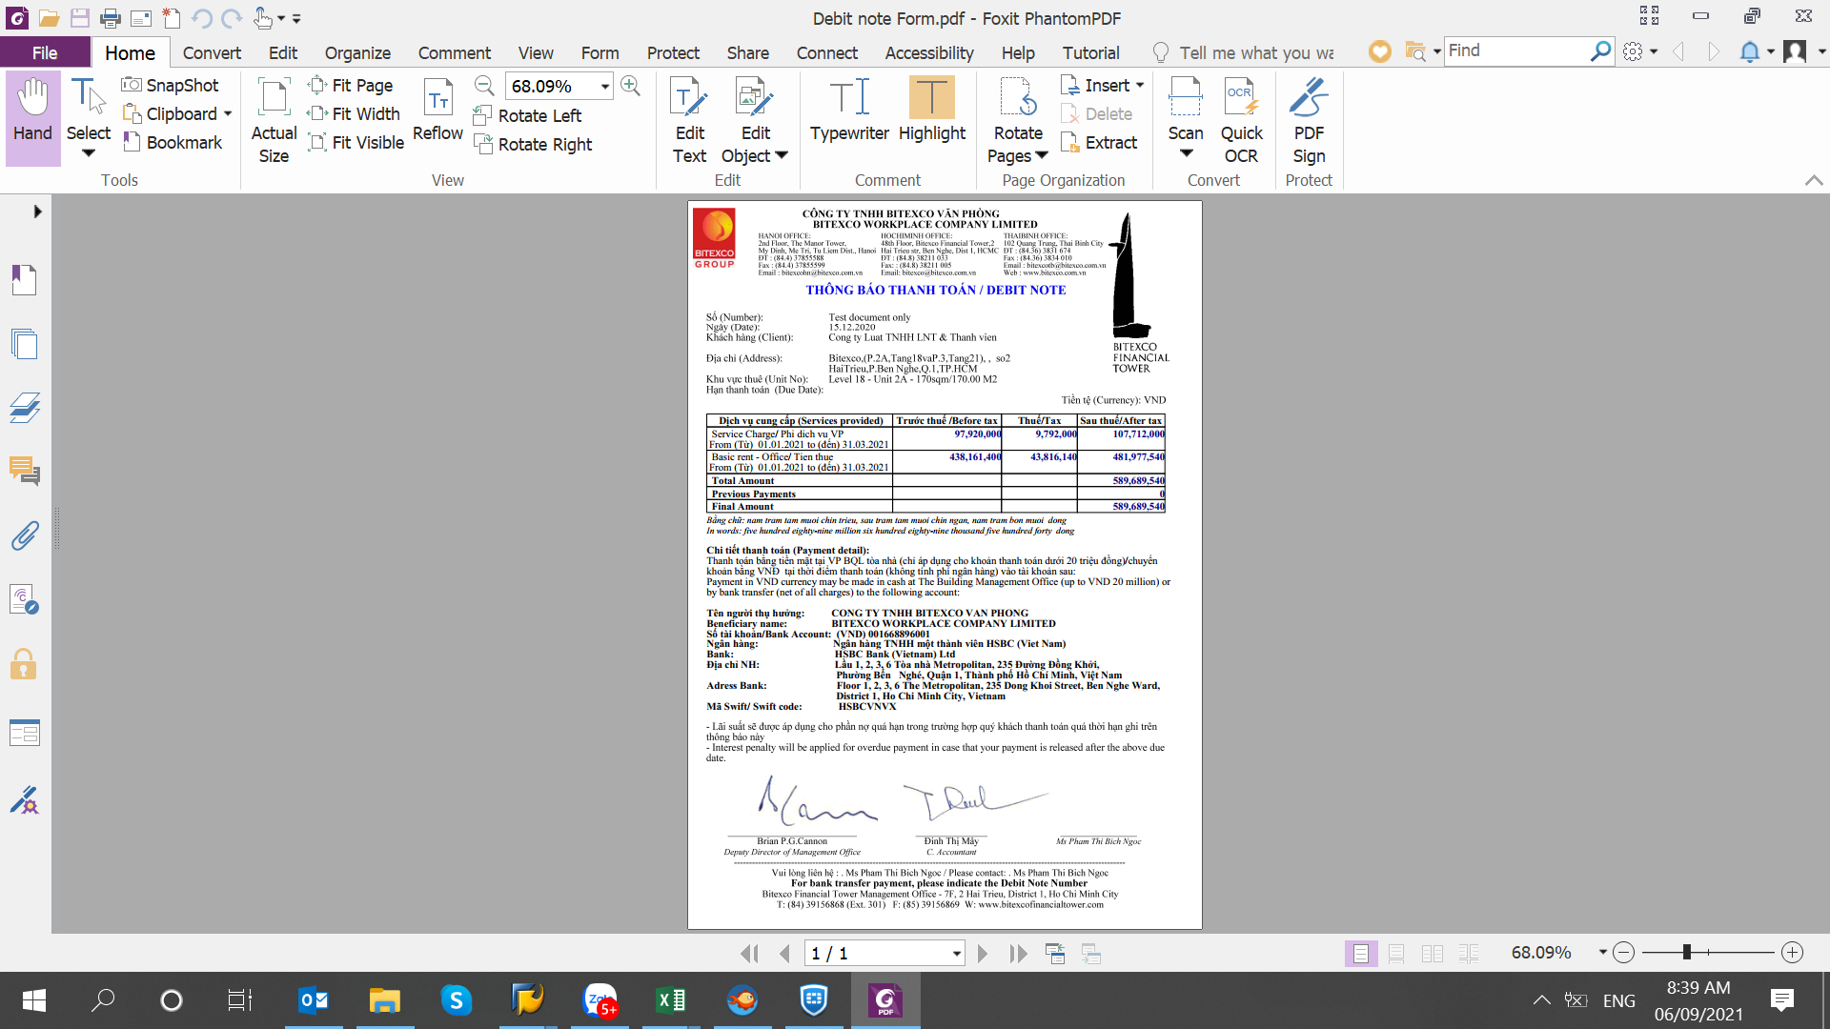
Dưới đây là những trường thông tin cần thiết trên debit note
Lưu ý Landsoft: Nội dung thể hiện trên debit note là gộp tất cả các dịch vụ vào cùng 1 debit

9-Reminder AA( the hien Level)
Tùy vào ngày gửi đebit note Reminder, ngày sẽ thể hiện khác nhau
Lưu ý: LS phát triển thêm thông tin gửi đến Công ty nhận thư, có thêm tầng bên dưới chỗ ô tô màu đỏ


 |  |  |  |  |  |  | 1
To:
Cong ty Co phan Xay dung Kien truc AA |  |  |  |  | Bitexco Financial Tower
Tầng 44 |  |  |  |  | Management Office

Cc: |  |  |  |  | 21st Juy, 2021
Subject : | URGENT ACTION REQUIRED OUTSTANDING PAYMENT(S) – NOTICE OF TEMPORARY SUSPENSION OF SERVICE(S)

Dear Sir / Madam,
We refer to the Lease Agreement between Cong ty Co phan Xay dung Kien truc AA and Bitexco
in respect of office space at Bitexco Financial Tower and our First Written Reminder we sent to you on |  |  |  |  |  | 07th July, 2021,
Second Written Reminder on |  | 13th July 2021
Căn cứ theo Hợp Đồng Thuê Mặt Bằng văn phòng tại Bitexco Financial Tower giữa Cong ty Co phan Xay dung Kien truc AA
và Bitexco và Thư Nhắc Thanh Toán Lần 1 chúng tôi gửi Quý công Ty ngày |  |  |  |  | 07/07/2021,
Thư Nhắc Thanh Toán Lần 2 ngày |  | 2021-07-13
According to our records, the following invoice(s) is (are) seriously overdue now:
Theo ghi nhận của chúng tôi, các khoản sau đây đã bị chậm thanh toán nghiêm trọng:

Services provided | Debit note number | From | To | Due date | Sum of Balance amount VND | Sum of Interest for late payment VND
Service Charge/ Phi dich vu VP | DR0621000240 | 2021-07-01 | 2021-09-30 | 2021-06-30 | 455,152,896 | 4,779,105
Basic rent - Office/ Tien thue | DR0621000241 | 2021-09-27 | 2021-09-30 | 2021-06-30 | 43,812,776 | 460,034
Total |  |  |  |  | 498,965,672 | 5,239,140
* (Interest incurred till 21st June, 2021)
(Lãi tính đến: 07/21/2021)
We remind you that Cong ty Co phan Xay dung Kien truc AA is in breach of the Lease Agreement as per
Clause 3.1.2 and the possible consequences of this breach are as set out in Clauses 8 the Agreement.
Chúng tôi xin lưu ý Cong ty Co phan Xay dung Kien truc AA hiện đang vi phạm Điều 3.1.2 của Hợp Đồng Thuê
và hậu quả có thể phát sinh của việc vi phạm này được nêu rõ tại Điều 8 của Hợp Đồng.
To avoid any possible action in respect to the consequences of this breach, please settle the outstanding amount(s),
including all Late payment Interest, no later than 15:00pm 24th July 2021. Starting from 15:00pm 24th July 2021
should all the outstanding amount(s) not be settled, we will temporarily stop providing service(s) to your Premises.
Để tránh phải thực hiện các biện pháp không mong muốn do việc vi phạm hợp đồng, kính đề nghị Quý Công Ty nhanh chóng
tiến hành thanh toán các khoản nợ và lãi trả chậm quá hạn trước 15 giờ ngày 07/24/2021.
Nếu đến 15 giờ ngày 07/24/2021 các khoản nợ vẫn chưa được thanh toán, chúng tôi sẽ tạm thời ngưng cung cấp dịch vụ cho khu vực
thuê của Quý Công Ty.
Your immediate attention to this matter is greatly appreciated.For any queries please do not hesitate to contact
Mr Cong Bui, Accountant Team, (08) 3915 6868 ext 305.
Rất mong nhận được sự phản hồi sớm của Quý Công Ty. Mọi thắc mắc xin vui lòng liên hệ Mr Công Bùi, bộ phận Kế Toán,
theo số (08) 3915 6868 số nội bộ 305.
Please disregard this reminder if payment has already been made.
Xin Quý khách bỏ qua thư nhắc này nếu việc thanh toán đã được thực hiện.
Thank you.
BFT MANAGEMENT OFFICE

Brian P.G.Cannon
Deputy Director of Property Management

